业务流程（外出服务）
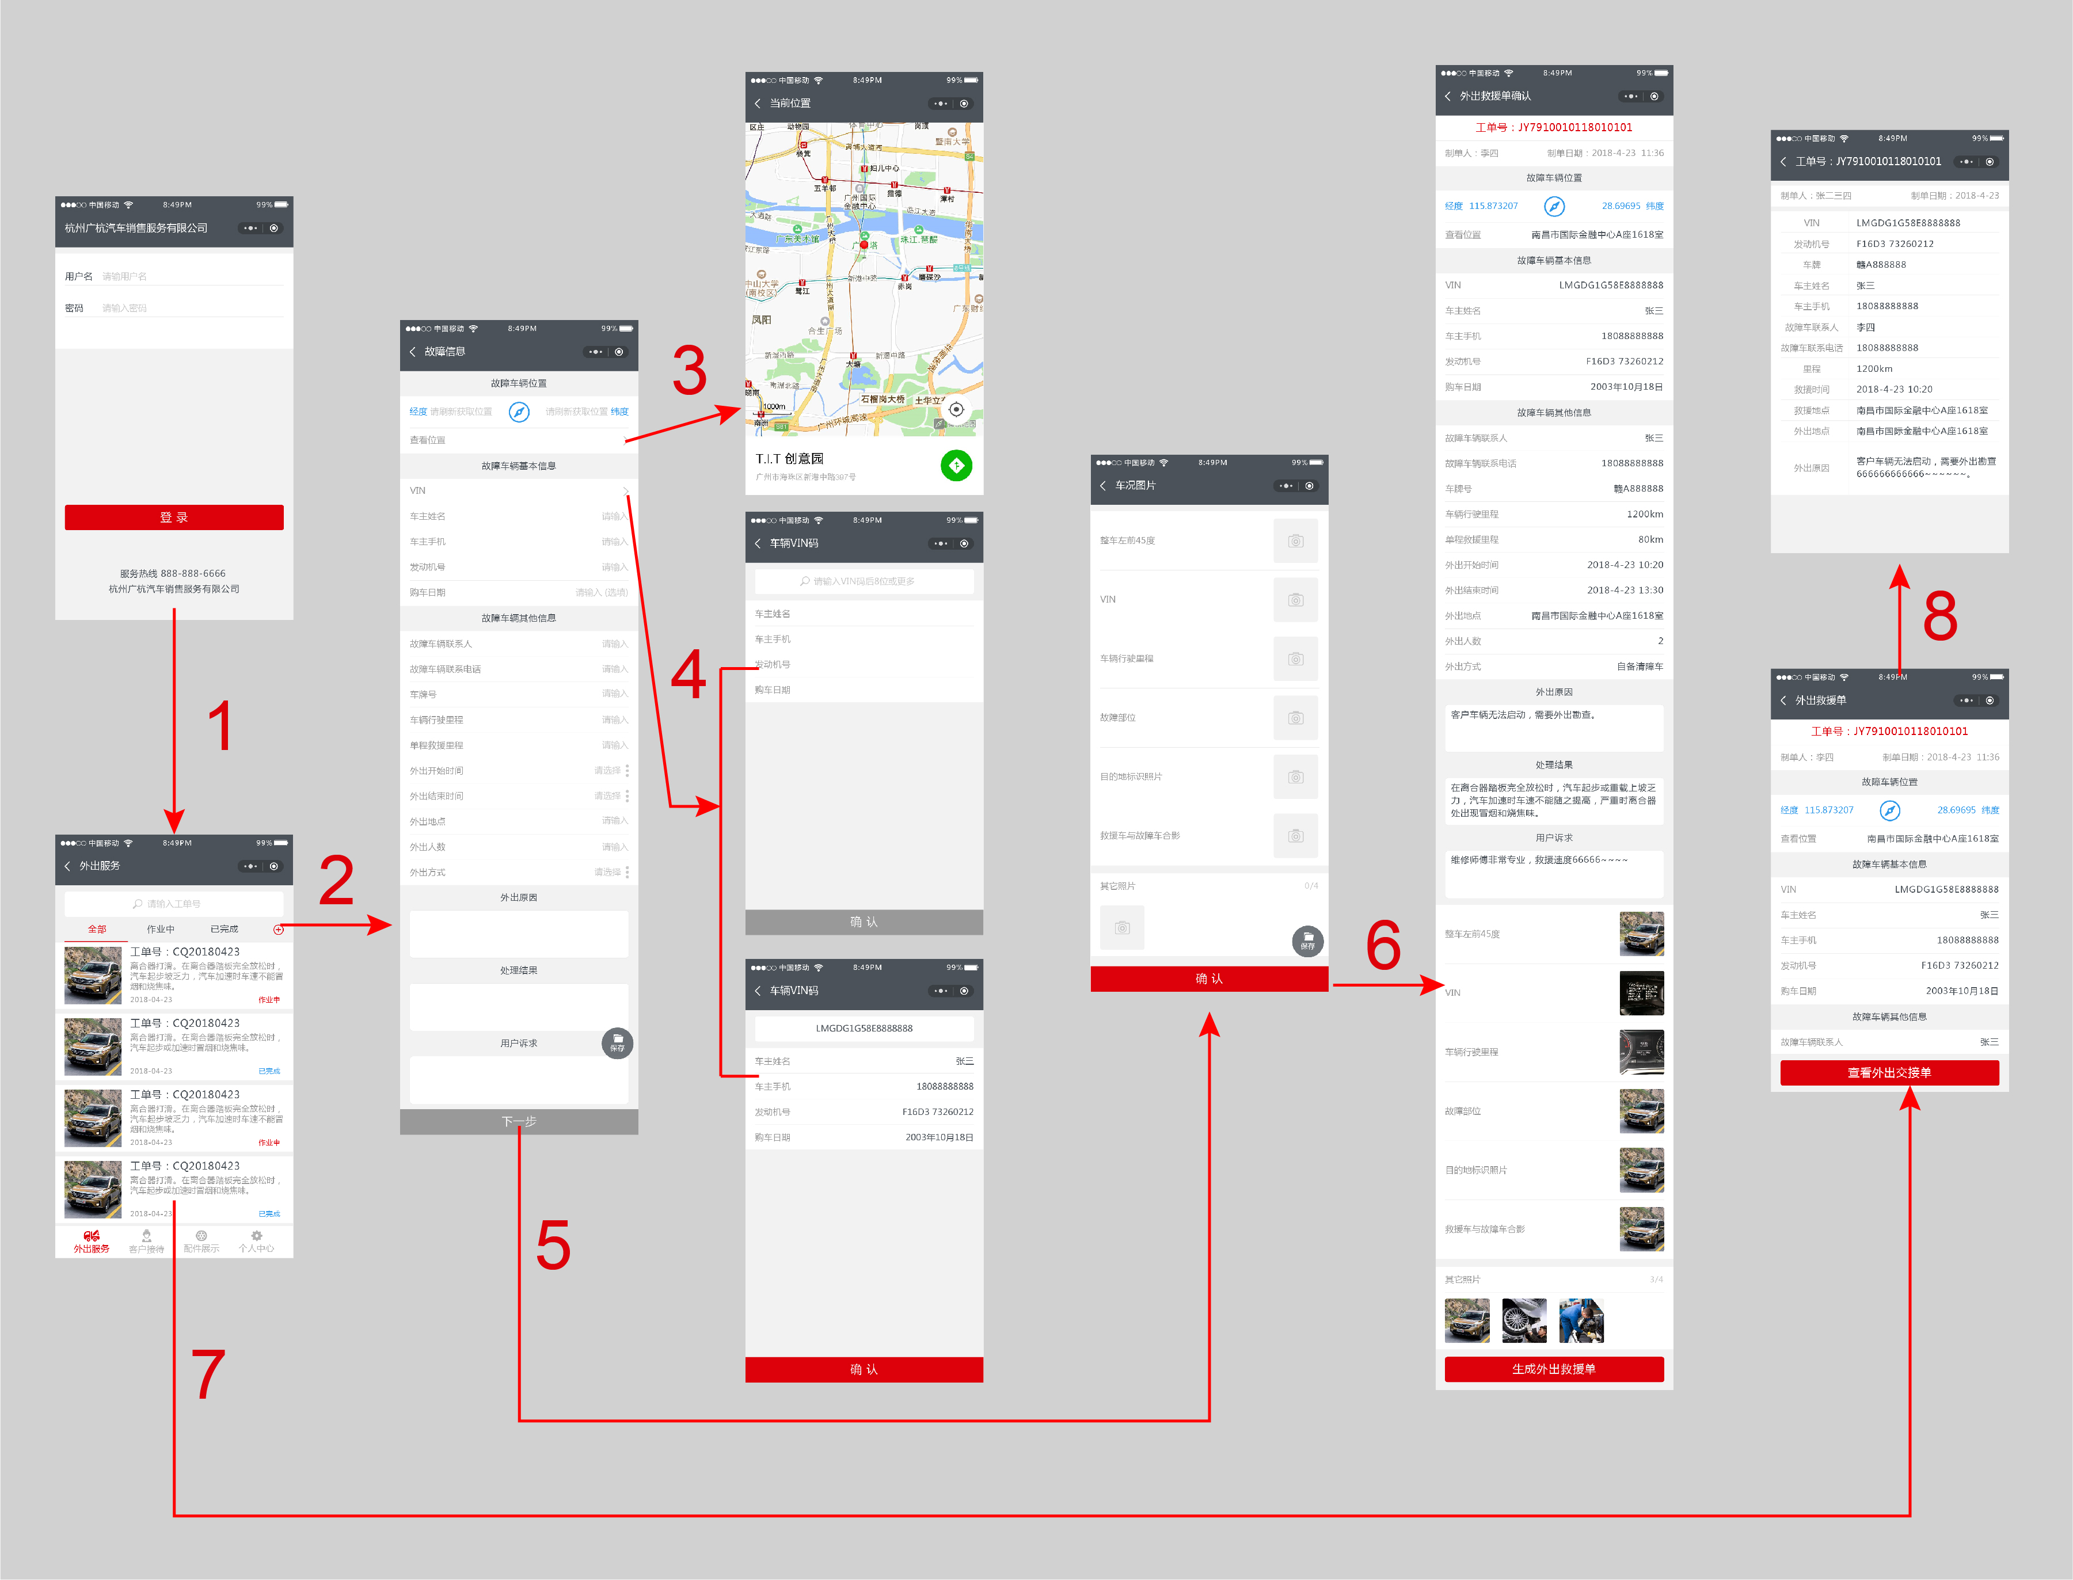

查看位置

查看交接单

登陆

VIN查询

添加救援单
下一步，进入救援单确认

下一步，进入图片上传

打开救援单

业务流程（客户接待）
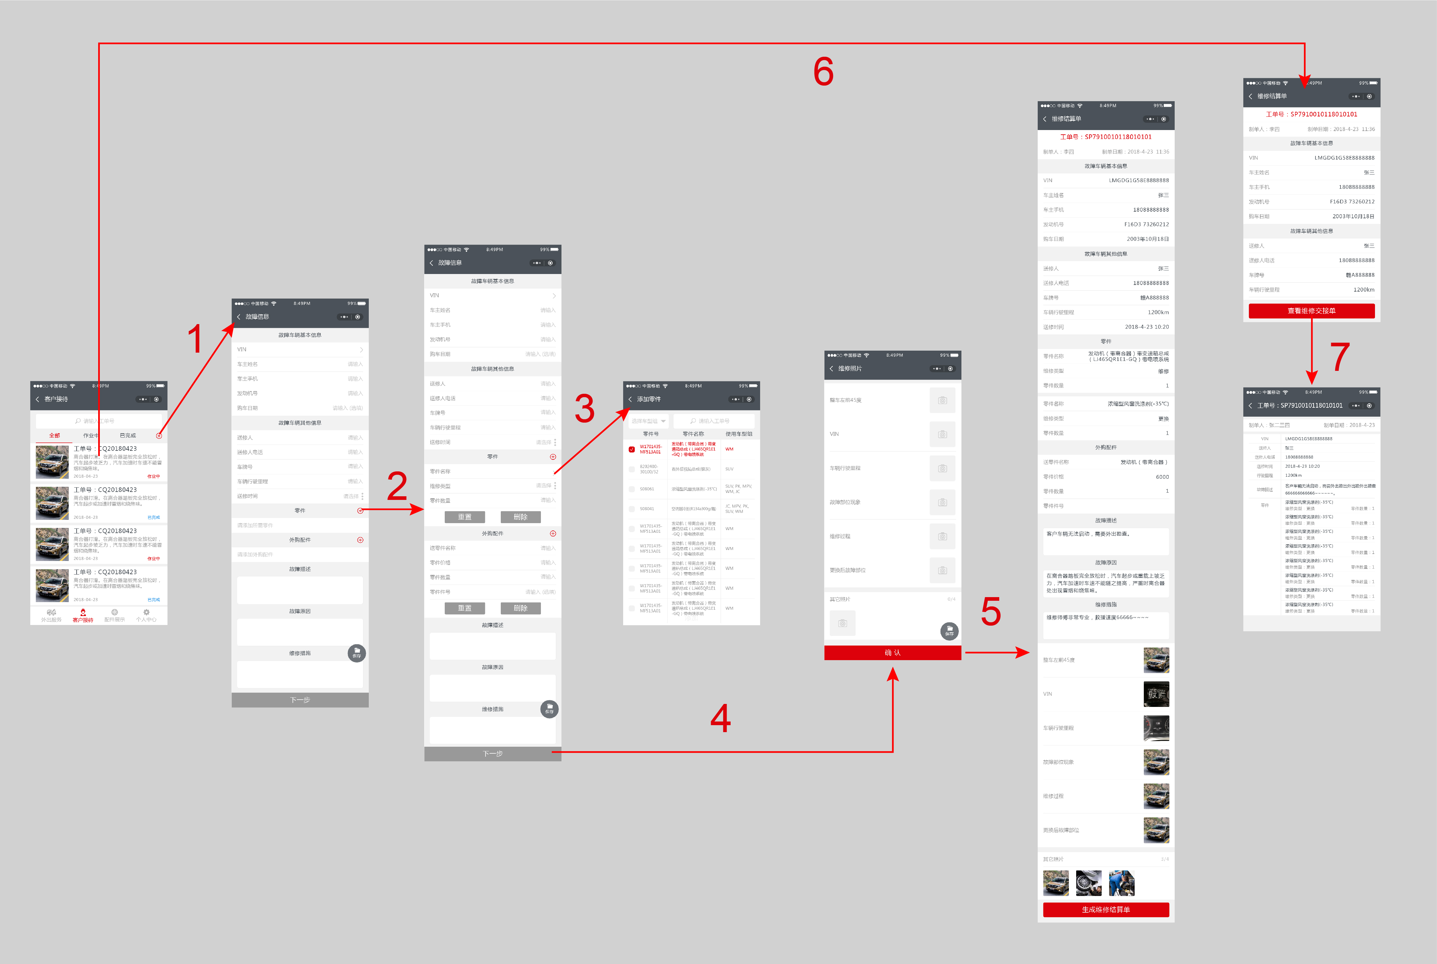

打开维修单

添加维修单

搜索零件
查看维修交接单

添加零件

维修单确认界面

下一步：进入照片上传界面

